LayOut
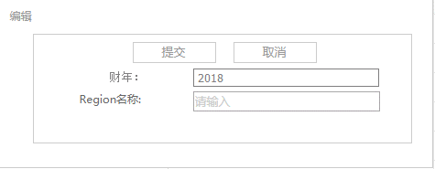
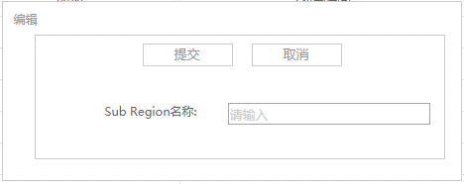
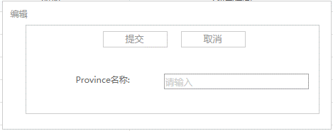
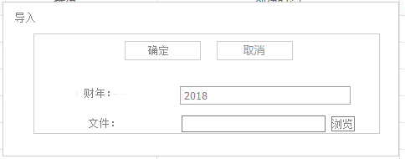
页面基本设计 | System | SubSystem | Module | Screen | 更新日 | V1.0 | 2018-04-27 | 设计者
 | PriceTool | PriceTool | 后台管理 | Area管理 |  | V1.0

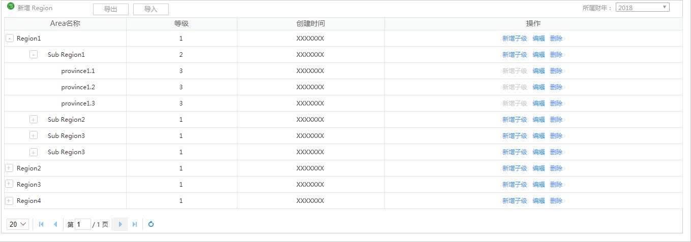
 |  |  |  |  | 概述
 |  |  |  |  | 有Area管理权限的用户可以查看Area的所有数据，包括Area名称、简称、等级、创建时间等字段信息，并可以新增Region、新增子级、编辑、删除和导出导入等操作

／
／
／
／
／

 |  |  |  |  | 用户需求
 |  |  |  |  | 1、选择财年，可查看对应财年数据，历史财年数据不可编辑，只提供查看功能。 2、可将Area信息全部导出，更新处理后导入，采用全量更新的方式批量维护数据； 3、新增和编辑添加简称字段

